Bénin
 | Bénin - COURBE DE TAUX 12/06/2020

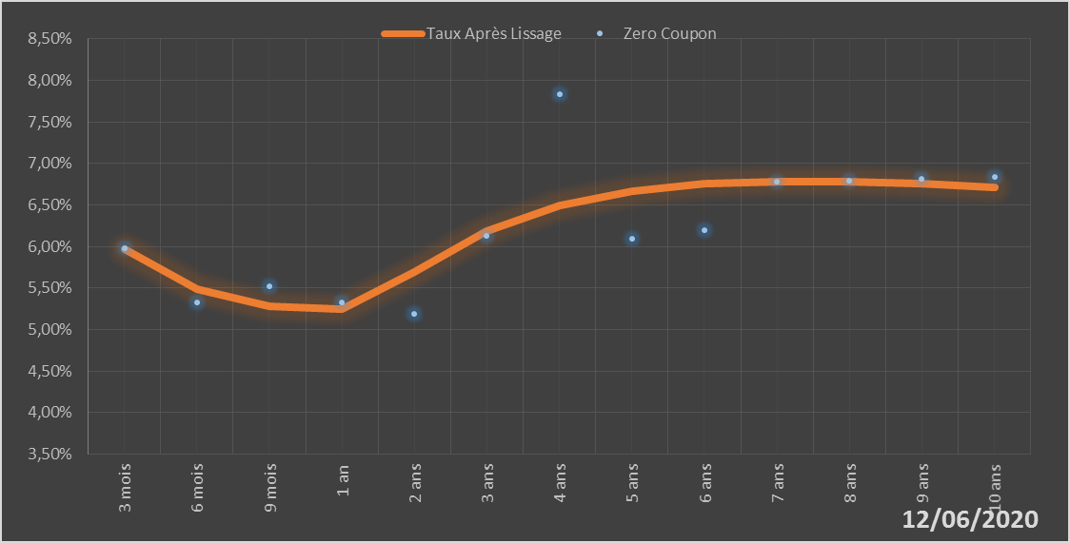
 |  | Maturité | Zero Coupon | Taux Après Lissage
 |  | 3 mois | 5.9724% | 5.9642%
 |  | 6 mois | 5.3251% | 5.4845%
 |  | 9 mois | 5.5162% | 5.2836%
 |  | 1 an | 5.3212% | 5.2486%
 |  | 2 ans | 5.1906% | 5.6907%
 |  | 3 ans | 6.1318% | 6.1801%
 |  | 4 ans | 7.8359% | 6.4943%
 |  | 5 ans | 6.0888% | 6.6695%
 |  | 6 ans | 6.1913% | 6.7546%
 |  | 7 ans | 6.7834% | 6.7837%
 |  | 8 ans | 6.7958% | 6.7785%
 |  | 9 ans | 6.8131% | 6.7527%
 |  | 10 ans | 6.8373% | 6.7154%

2020-06-12
oui

Bénin

